상품제안서
국산 크루 스타일3색+델타형광펜 페트케이스 | 상품코드: S44820

 |  |  |  |  |  |  | 02-713-8555 | www.synergygift.co.kr
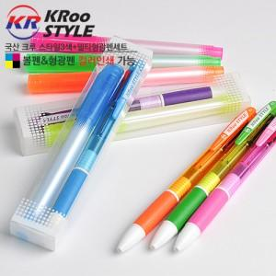

【상세/제작정보】 | <p><span style="font-size: 14pt;">※ 기본 필기구 실크1도 인쇄</span></p>

【인쇄/포장옵션】 | 실크, 풀칼라, 케이스 실크1도 / 포장불가능

【공급단가】 | 수량 | 500~ | 1,000~ | 3,000~ | 10,000~ | 30,000~
*VAT별도 | 단가 | 910원 | 869원 | 816원 | 794원 | 782원

【상품 URL】 | https://www.synergygift.co.kr:443/src/goods_detail.php?gdno=44820

